Tabelle1
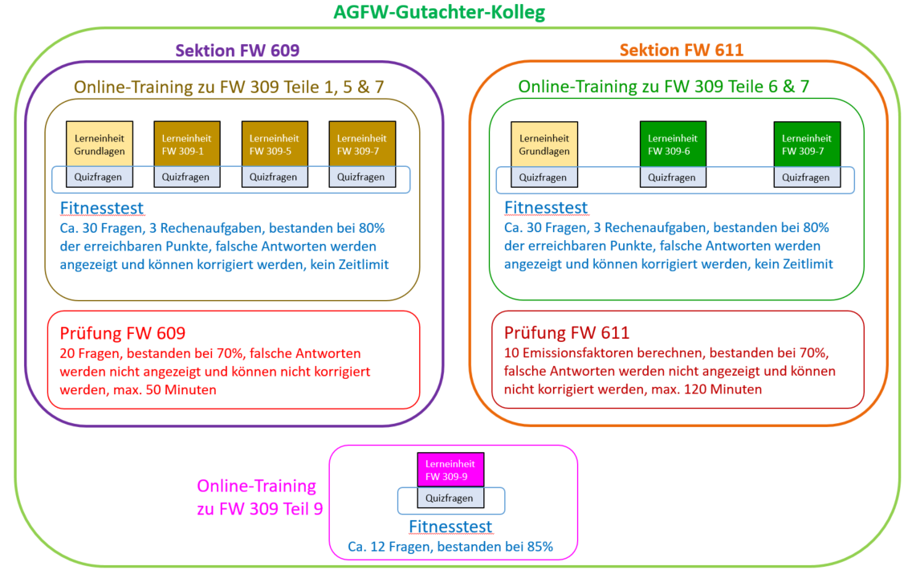
anzumeldende Person |  |  |  | Unternehmens-Anschrift |  |  |  | (evtl. abweichende) Rechnungsanschrift (!) |  |  | E-Mail-Adresse für e-Rechnung / Vorgangsnummer | gebuchte Leistung
 |  |  |  |  |  |  |  |  |  |  |  | Aufnahme- und Prüfungsgebühr (einmalig) |  | Kolleg-Mitgliedsbeitrag je angefangenem Kalenderjahr (Abo)
Nachname | Vorname | E-Mail-Adresse | Tel.-Nummer | Unternehmens-Name | Straße Nr. | PLZ | Ort | Straße Nr. | PLZ | Ort |  | für 1 Sektion | für 2 Sektionen
 |  |  |  |  |  |  |  |  |  |  |  |  |  | 0 € | AGFW-Mitglieder | FALSE | FALSE
 |  |  |  |  |  |  |  |  |  |  |  |  |  | 0 € | sonstige | FALSE | FALSE

